신규화면
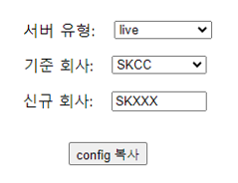

server config 화면
table | 기능 | 항목
server config | copy | 회사A -> 회사B
 |  | 1. 회사A 선택 - combobox
 |  | 2. 회사B 입력 - textbox
 |  | 3. 복사 기능 - button
 |  | 3.1 복사여부 확인 Alert
server config | update | 1. 회사선택 - combobox
 |  | 2. value 값 변경 - list
 |  | 2.1 id선택&value 값 변경
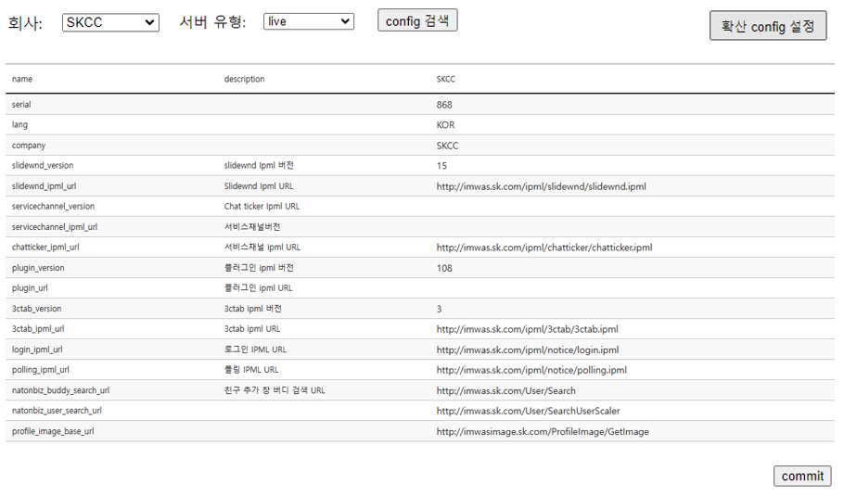
 |  | 3. submit기능 - button
 | insert | id(옥타, esso, ms전화연동등)
 |  | 1. id선택(Master) - combobox? 선택추가?조직도처럼
 |  | 2. value 값 입력 - textbox
server upgrade config 화면
server upgrade config | copy | 회사A -> 회사B
 |  | 1. 회사A 선택 - combobox
 |  | 2. 회사B 입력 - textbox
 |  | 3. 복사 기능 - button
 |  | 3.1 복사여부 확인 Alert
 | update | 1. 회사선택 - combobox
 |  | 2. value 값 변경 - list
 |  | 2.1 id선택&value 값 변경
 |  | 3. submit기능 - button
단위별 config 적용 정책 화면
server upgrade config dpl | insert/update | 1. grid
 |  | 2. submit기능 - button
server upgrade config unit | insert/update/delete | 1. grid
 |  | 2. submit기능 - button

